상품제안서
국산 베이직크로스 에코백 29x34x10 | 상품코드: S16475

 |  |  |  |  |  |  | 02-713-8555 | www.synergygift.co.kr
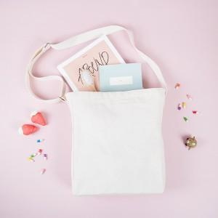

【상세/제작정보】

【인쇄/포장옵션】 | 실크, 풀칼라 / 포장불가능

【공급단가】 | 수량 | 100~ | 500~ | 1,000~ | 3,000~ | 5,000~
*VAT별도 | 단가 | 4,250원 | 4,090원 | 3,930원 | 3,780원 | 3,680원

【상품 URL】 | https://www.synergygift.co.kr:443/src/goods_detail.php?gdno=15275

